Инструкция
Программа представляет из себя классический американский линейный цикл.

Для того, что бы запустить ее, введите свои актуальные пятиповторные максимумы в соответствующие окна:

 | Очень важно протестировать их, а не угадать!

В этой графе вы можете выбрать упражнения офп:

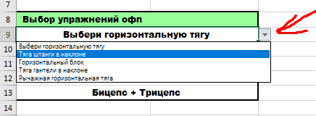

Так же, с помощью стрелки, переключайтесь между тренировочными неделями.

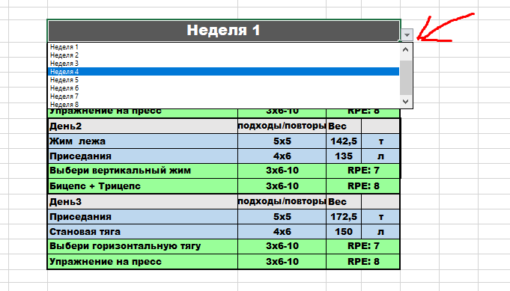

Вы так же можете регулировать сложность программы. Для начинающих, скорее всего "обычного" варианта будет достаточно. Но на свой страх и риск, можете испытать более тяжелый вариант программы.

Программа
Упражнения | 5пм | Неделя 1
Становая тяга | 130 | День1 | подходы/повторы | Вес
Жим лежа | 95 | Становая тяга | 5х5 | 115.0 | т
Приседания | 120 | Жим лежа | 4х6 | 72.5 | л
 |  | Выбери вертикальную тягу | 3х6-10 | RPE: 7 |  | Выбери вертикальный жим | Армейский жим гантелей | Отжимания в стойке на руках | Армейский жим гирь | Армейский жим одной рукой | Вертикальный жим штанги
Выбор упражнений офп |  | Упражнение на пресс | 3х6-10 | RPE: 8
Выбери горизонтальную тягу |  | День2 | подходы/повторы | Вес |  | Выбери горизонтальную тягу | Тяга штанги в наклоне | Горизонтальный блок | Тяга гантели в наклоне | Рычажная горизонтальная тяга
Упражнение на пресс |  | Жим лежа | 5х5 | 85 | т
Выбери вертикальную тягу |  | Приседания | 4х6 | 90 | л | Выбери вертикальную тягу | Подтягивания | Вертикальный блок | Рычажная вертикальная тяга
Выбери вертикальный жим |  | Выбери вертикальный жим | 3х6-10 | RPE: 7
Бицепс + Трицепс |  | Бицепс + Трицепс | 3х6-10 | RPE: 8 |  | 3.79
 |  | День3 | подходы/повторы | Вес |  | 2.50
Выбор варианта программы |  | Приседания | 5х5 | 110 | т | 2.50
Обычный |  | Становая тяга | 4х6 | 90 | л
 |  | Выбери горизонтальную тягу | 3х6-10 | RPE: 7
 |  | Упражнение на пресс | 3х6-10 | RPE: 8
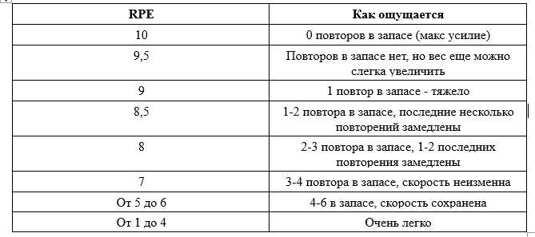
 |  |  |  |  |  | Кликни чтобы выбрать неделю |  |  |  |  | Обычный
 |  |  |  |  |  |  | Неделя 1 |  |  |  | Утяжеленный
 |  |  |  |  |  |  | Неделя 2
 |  |  |  |  |  |  | Неделя 3
 |  |  |  |  |  |  | Неделя 4
 |  |  |  |  |  |  | Неделя 5
 |  |  |  |  |  |  | Неделя 6
 |  |  |  |  |  |  | Неделя 7
 |  |  |  |  |  |  | Неделя 8

